E-Y电机接地噪音高压测试
1.电机装入治具
2.接线
棕
蓝
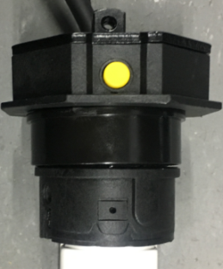
3.测试行程头按钮功能
按一下行程头按钮或长按2S，电机有声音或转动提示，证明行程按钮功能正常
4.对码
电机通电，按一下发射器指示灯按钮，背面黄色指示灯亮，迅速按一下停止键，再同时按一下上+下行健，再按一下停止键，电机抖动一下，对码成功
指示灯按钮
上行健
下行健
停止键
5.低压测试电机吸合
按到低压测试吸合，再长按发射器的上行健和下行键，测试电机正常吸合转动
DOOYA 作业指导书JS-9-1.571 C/00
适用类型：E/Y电机[434#] | 制程站别：接地噪音高压测试 | 人数：1 | 标准工时： | 日期：2019/3/8
作业步骤：

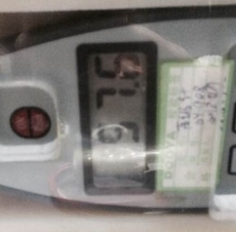
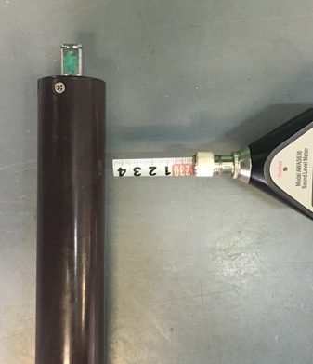
6.测试噪音
★注意不要反转
开关打到高压，长按上行键和下行建电机减速端靠近耳朵处听，无杂音异音、变音等现象，正反转都要检查
NG
OK
★按图示在外管减速端往下4-6cm，且分贝仪距离电机5cm处测试噪音值
★测试必须关闭门窗
5cm
放大
4-6cm
7.高压、接地测试电源线接线
放大
接地线
蓝线和棕线

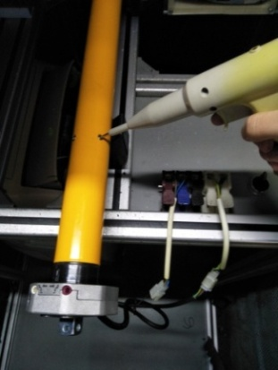
8.高压、接地测试
放大
测试枪头部金属部分触碰销子或接地螺丝及驱动头螺丝处，然后按下测试枪按钮，测试枪指示灯亮，开始测试
按到高压，在按正反转，分贝仪距离电机减速端5CM处测噪音值
★测试不合格时设备红色指示灯亮，并伴有警报声音，按下“RESET”键重置设备
测试中，“TEST”黄色指示灯亮
测试结束，测试合格时，“PASS”绿色指示灯亮
测试结束，测试不合格时，“FAIL”红色指示灯亮，并伴有警报声音
RESET键

